VAN, TIR, PRD, BC (E)
 | Tasa nominal anual |  | 11.000%
 | Tasa efectiva anual |  | 11.626%

 |  | FLUJO |  | FLUJO DESCONTADO | FLUJO ACUMULADO DESCONTADO
 | Año | Anderson | Birmania | Anderson | Anderson | Primer paso: Obtener la tasa periódica: TN/m
 | 0 | ( 63,000.00) | ( 70,000.00) | ( 63,000.00) | ( 63,000.00) | Segundo paso: A la TEP obtenida en el paso 1, determinar cuántas veces capitaliza a la TE buscada : n
a).
TEA = (1+11%/360)^360 - 1 = 11.626%
VAN (Anderson) = 19,000 / (1+11.626%)^1 + 21,000 / (1+11.626%)^2 + 23,000 / (1+11.626%)^3 + 25,000 / (1+11.626%)^4 - 63,000 = 3,512.67. Sacar con anualidad si los flujos son iguales
VAN (Birmania) = 24,000 * ((1-(1+11.626%)^-4)/11.626%) - 70,000 = 3,474.43.
Opto por el mayor VAN "Anderson".
b).
19,000 / (1+TIR)^1 + 21,000 / (1+TIR)^2 + 23,000 / (1+TIR)^3 + 25,000 / (1+TIR)^4 - 63,000 = 0
TIR (Anderson)= 14.11%
PRD (Anderson)= 3 - (-12,589.32)/16,101.99 = 3.782
B/C (Anderson) = (19,000 / (1+11.626%)^1 + 21,000 / (1+11.626%)^2 + 23,000 / (1+11.626%)^3 + 25,000 / (1+11.626%)^4) / 63,000 = 1.056
c).
TEA = (1+10%/360)^360 - 1 = 10.516%
VAN (Anderson) = 19,000 / (1+10.516%)^1 + 21,000 / (1+10.516%)^2 + 23,000 / (1+10.516%)^3 + 25,000 / (1+10.516%)^4 - 63,000 = 5,184.43.
VAN (Birmania) = 24,000 * ((1-(1+10.516%)^-4)/10.516%) - 70,000 = 5,235.44.
Opto por el mayor VAN "Birmania".
 | 1 | 19,000.00 | 24,000.00 | 17,021.13 | ( 45,978.87)
 | 2 | 21,000.00 | 24,000.00 | 16,853.46 | ( 29,125.40)
 | 3 | 23,000.00 | 24,000.00 | 16,536.08 | ( 12,589.32)
 | 4 | 25,000.00 | 24,000.00 | 16,101.99 | 3,512.67
a). | VAN | 25,000.00 | 26,000.00
b) | TIR | 14.112%
b) | PRD | 3.782
b) | B/C | 1.056
 | Siempre la mejor opción es la que tenga el MAYOR VAN: Anderson

c). | TNA | 10% |  | CAMBIA LA TASA

 | TIR | VAN Anders. | VAN Birm.
 | 10.516% | 5,184.43 | 5,235.44
 | Siempre la mejor opción es la que tenga el MAYOR VAN: Birmania

VAC, CAUE, CC, MCM (E)
EJM 7: VAC Y CAUE
Para la compra de 2 equipos se tienen las siguientes alternativas:
- Equipo 1: Costo de $900K, mantenimiento anual $30K, mano de obra anual $220K y valor de salvataje de $90K, teniendo una vida útil promedio de 4 años.
- Equipo 2: Costo de $900K, mantenimiento anual $50K, mano de obra anual $130K, gastos indirectos de fabricación anual de $50K y valor de salvataje de $125K, teniendo una vida útil promedio de 7 años.
Si la tasa de descuento de la empresa es de 29% efectiva anual (TEA), ¿Qué método utilizaría y qué equipo elegiría?

Solución

Equipo 1 | 0 | 1 | 2 | 3 | 4 | años
Inversión | 900,000
Mantenimiento anual |  | 30,000 | 30,000 | 30,000 | 30,000
Mano de obra anual |  | 220,000 | 220,000 | 220,000 | 220,000
Valor de salvamento |  |  |  |  | -90,000
Total flujos | 900,000 | 250,000 | 250,000 | 250,000 | 160,000

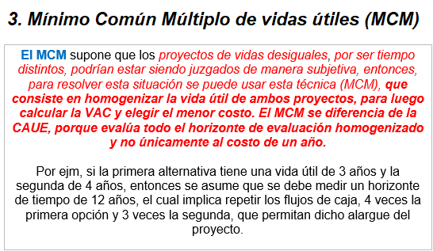
Con fórmula excel:
VAC | 1,418,266 | VAC = VNA(Tasa, flujos futuros…) + Inversión
CAUE | 643,770 | CAUE =A = -Pago(tasa, tiempo,VAC,0,0)

Con calculadora:
VAC | 1,418,266
CAUE | 643,770 | A = (VA*i)/(1-(1+i)¯ᶯ)

Equipo 2 | 0 | 1 | 2 | 3 | 4 | 5 | 6 | 7
Inversión | 900,000
Mantenimiento anual |  | 50,000 | 50,000 | 50,000 | 50,000 | 50,000 | 50,000 | 50,000
Mano de obra anual |  | 130,000 | 130,000 | 130,000 | 130,000 | 130,000 | 130,000 | 130,000
Gastos Indir. Fabric. Anual |  | 50,000 | 50,000 | 50,000 | 50,000 | 50,000 | 50,000 | 50,000
Valor de salvamento |  |  |  |  |  |  |  | -125,000
Total flujos | 900,000 | 230,000 | 230,000 | 230,000 | 230,000 | 230,000 | 230,000 | 105,000

Con fórmula excel:
VAC | 1,538,662 | VAC = VNA(Tasa, flujos futuros…) + Inversión
CAUE | 536,453 | CAUE =A = -Pago(tasa, tiempo,VAC,0,0)

Con calculadora:
VAC | 1,538,662
CAUE | 536,453 | A = (VA*i)/(1-(1+i)¯ᶯ)

Se debe utilizar el método CAUE y elegir la alternativa equipo 2 porque tiene el menor CAUE

PARA SER MÁS PRECISO DEBEMOS CALCULAR EL CAUE, PORQUE SON ALTERNATIVAS DE DIFERENTE VIDA ÚTIL

EJM 3: MCM
La construcción de un vívero municipal tiene las siguientes posibilidades:
Posibilidad 1: inversión de S/ 12,000 y tiempo de vida útil 3 años.
Posibilidad 2: inversión inicial de S/ 20,000, tiempo vida útil 7 años y renovación de la inversión por S/ 10,000.
Si la tasa de rendimiento es de 32% TEA, ¿cuál es la posiblidad más económica?

Solución

3-7 | 3
1-7 | 7
1-1
 |  | MCM = | 21 | = (3*7)

Posibilidad 1 | 0 | 1 | 2 | 3 | 4 | 5 | 6 | 7 | 8 | 9 | 10 | 11 | 12 | 13 | 14 | 15 | 16 | 17 | 18 | 19 | 20 | 21
Inversión | 12,000 |  |  | 12,000 |  |  | 12,000 |  |  | 12,000 |  |  | 12,000 |  |  | 12,000 |  |  | 12,000 |  | 0
Total flujos | 12,000 | 0 | 0 | 12,000 | 0 | 0 | 12,000 | 0 | 0 | 12,000 | 0 | 0 | 12,000 | 0 | 0 | 12,000 | 0 | 0 | 12,000 | 0 | 0 | 0

Con fórmula excel:
VAC | 21,169 | VAC = VNA(Tasa, flujos futuros…) + Inversión

Con calculadora:
TE (3 años) | 130.00% | TEA a una TE período de 3 años.
VAC | 21,169

Posibilidad 2 | 0 | 1 | 2 | 3 | 4 | 5 | 6 | 7 | 8 | 9 | 10 | 11 | 12 | 13 | 14 | 15 | 16 | 17 | 18 | 19 | 20 | 21
Inversión | 20,000 |  |  |  |  |  |  | 10,000 |  |  |  |  |  |  | 10,000
Total flujos | 20,000 | 0 | 0 | 0 | 0 | 0 | 0 | 10,000 | 0 | 0 | 0 | 0 | 0 | 0 | 10,000 | 0 | 0 | 0 | 0 | 0 | 0 | 0

Con fórmula excel:
VAC | 21,637 | VAC = VNA(Tasa, flujos futuros…) + Inversión

Con calculadora:
TE (7 años) | 598.26% | TEA a una TE período de 7 años.
VAC | 21,637

Como puede comprobarse, al realizar de forma correcta la cadena de renovaciones, el proyecto más interesante es la primera posibilidad porque tiene el menor VAC

PARA ESTE EJERCICIO COMO INDICA RENOVABLES, DEBEMOS UTILIZAR EL MCM

Un proyecto necesita de una inversión inicial de S/. 250,000.00 y costos anuales de S/. 12,000.00 durante los primeros cinco años y a partir del sexto año S/. 18,000.00 de manera indefinida. Además, se necesitará una inversión adicional para capital de trabajo por S/. 100,000.00 al final del quinto año y mantenimiento cada 10 años por S/. 50,000.00, comenzando en el año 15. Si la tasa de descuento del proyecto es 7% efectiva anual (TEA). ¿Cuál es el costo capitalizado para el proyecto?
Nota.- Deberá sustentar y justificar todos y cada uno de sus resultados, con el uso de las fórmulas y datos apropiados, debiendo consignar inclusive los cálculos intermedios/parciales que lo lleven al resultado, de lo contrario, la nota asignada será CERO.
EJM 7: CASO DE EXAMEN FINAL
 |  |  |  |  |  |  |  |  | 0 | 1 | 2 | 3 | 4 | 5 | 6 | 7 | 8 | 9 | 10 | … | 15 | … | 25
 |  |  |  |  |  |  |  |  | 250000
 |  |  |  |  |  |  |  |  |  | 12000 | 12000 | 12000 | 12000 | 12000 | 18000 | 18000 | 18000 | 18000 | 18000 |  | 18000 |  | 18000
 |  |  |  |  |  |  |  |  |  |  |  |  |  |  | 100000 |  |  |  |  |  | 50000 |  | 50000

 |  |  |  |  |  |  |  |  | TEA(10) | 96.72%
 |  |  |  |  |  |  |  |  |  | 590700.40415
 |  |  |  |  |  |  |  |  | CC | 250000 + 12000*(1-(1+7%)^-5)/7% + (18000/7%)/((1+7%)^5) + (100000)/((1+7%)^5) +(50000/96.72%)/(1+7%)^5

 |  |  |  |  |  |  |  |  |  | Inversión | Anualidad de año 1 a 5 a valor presente |  |  | CC de flujo perpetuo a partir del año 6 (NUMERADOR) |  |  | Traer a valor presente la inversión del año 6 |  |  | CC desde el año 15
 |  |  |  |  |  |  |  |  |  |  |  |  |  | Traerlo a tiempo 0 (UN PERIODO MENOS) |  |  | Traerlo a tiempo 0 (UN PERIODO MENOS) |  |  | Traerlo a tiempo 0 desde el año 6 (UN PERIODO MENOS)

EJM 8: CASO DE EXAMEN FINAL
LA COLONIAL FABRICA DE HILOS S.A., desea adquirir una planta de procesamiento de agua. Luego de un estudio de las alternativas existentes en el mercado local, ha decidido examinar las siguientes alternativas:
Alternativa 1: Adquirir un equipo de manufactura a medida, el cual incluye a los siguientes costos proyectados:
✓ Compra del equipo por un monto de US$ 87,700.00.
✓ Costo de mantenimiento anual por US$ 3,200.00.
✓ Costo de mano de obra anual por US$ 14,500.00.
✓ Gastos indirectos anuales por US$ 5,200.00.
✓ A la finalización del plazo de 7 años, deberá darle de baja al equipo y se estima que podría recibir como valor de salvataje US$ 14,200.00.
Alternativa 2: Adquirir un equipo industrial de origen norteamericano, el cual incluye los siguientes costos proyectados:
✓ Compra del equipo por un monto de US$ 62,300.00.
✓ Costo de mantenimiento anual por US$ 2,800.00.
✓ Costo de mano de obra anual por US$ 20,000.00.
✓ El fabricante sugiere que después de 5 años, el equipo debe ser dado de baja, y estima que podría recibir como valor de salvataje US$ 10,000.00
Si la tasa de rendimiento más atractiva para los fondos de la empresa es de 10% TNA. Se pide:
a) (1.00 punto) Aplicando sus amplios conocimientos financieros ¿Cuál es el/los método/s de cálculo que propone aplicar en cada caso para decidir por cuál de las dos opciones debe optar? Explique detalladamente el porqué de su decisión.
b) (3.00 puntos) Aplicando el/los método/s que seleccionó, ¿Cuál es el valor obtenido para cada una de las opciones analizadas? ¿Con cuál de los dos se quedaría y por qué?
Nota.- Deberá sustentar y justificar todos y cada uno de sus resultados, con el uso de las fórmulas y datos apropiados, debiendo consignar inclusive los cálculos intermedios/parciales que lo lleven al resultado, de lo contrario, la nota asignada será CERO.

 |  |  |  |  |  |  |  |  | Se usará VAC y CAUE ps mongol :v

 |  |  |  |  |  |  |  |  | 0 | 1 | 2 | 3 | 4 | 5 | 6 | 7
 |  |  |  |  |  |  |  |  | 87700
 |  |  |  |  |  |  |  |  |  | 3200 | 3200 | 3200 | 3200 | 3200 | 3200 | 3200
 |  |  |  |  |  |  |  |  |  | 14500 | 14500 | 14500 | 14500 | 14500 | 14500 | 14500
 |  |  |  |  |  |  |  |  |  | 5200 | 5200 | 5200 | 5200 | 5200 | 5200 | 5200
 |  |  |  |  |  |  |  |  |  |  |  |  |  |  |  | -14200
 |  |  |  |  |  |  |  |  |  | 22900 | 22900 | 22900 | 22900 | 22900 | 22900 | 8700

 |  |  |  |  |  |  |  |  | TEA | 10.52%
 |  |  |  |  |  |  |  |  | VAC | 19026721% | 190267.20768 |  | 190267.20768
 |  |  |  |  |  |  |  |  | CAUE | S/ 39,747.70 | 39747.698652 |  | 39747.698652

 |  |  |  |  |  |  |  |  | 0 | 1 | 2 | 3 | 4 | 5
 |  |  |  |  |  |  |  |  | 62300
 |  |  |  |  |  |  |  |  |  | 2800 | 2800 | 2800 | 2800 | 2800
 |  |  |  |  |  |  |  |  |  | 20000 | 20000 | 20000 | 20000 | 20000
 |  |  |  |  |  |  |  |  |  |  |  |  |  | -10000

 |  |  |  |  |  |  |  |  |  | 22800 | 22800 | 22800 | 22800 | 12800

 |  |  |  |  |  |  |  |  | VAC | 14153780% | 141537.79589 |  | 141537.79589
 |  |  |  |  |  |  |  |  | CAUE | S/ 37,830.35 | 37830.345204

a).
PARA SER MÁS PRECISO DEBEMOS CALCULAR EL CAUE, PORQUE SON ALTERNATIVAS DE DIFERENTE VIDA ÚTIL
b).
TEA = (1+5%/360)^360 - 1 = 5.13%
Construir: 118,000 es la suma de todos los costos anuales
VAC (construir) = 118,000 * ((1-(1+5.13%)^-5)/5.13%) -71,000 / (1+5.13%)^5 + 352,000= 805,797
CAUE (construir) = (805,797 * 5.13%) / (1-(1+5.13%)^-5) = 186,771
Concesionar: 11,000 es la suma de todos los costos anuales Refacción a los 20 años (se considera en ^20)
VAC (concesionar) = 11,000 * ((1-(1+5.13%)^-40)/5.13%) -91,000 / (1+5.13%)^20 + 2,000,000= 2,218,999
CAUE (concesionar) = (2,218,999*5.13%) / (1-(1+5.13%)^-40) = 131,571
Se debe elegir la alternativa "Concesionar" porque tiene el menor CAUE
 |  |  |  | 1. Información Base
 |  |  |  |  | Construir | Concesionar
 |  |  |  | Inversión | 352,000 | 2,000,000
 |  |  |  | Costo mantenimiento anual | 118,000 | 11,000
 |  |  |  | Refacción a los 20 años |  | 91,000
 |  |  |  | Valor de salvamento | 71,000
 |  |  |  | TNA | 5.00% | 5.00%
 |  |  |  | Vida útil (años) | 5 | 40
 |  |  |  | Cuál alternativa es mejor | ? | ?

 |  |  |  | TEA | 5.13% | 5.13%

WACC(E)
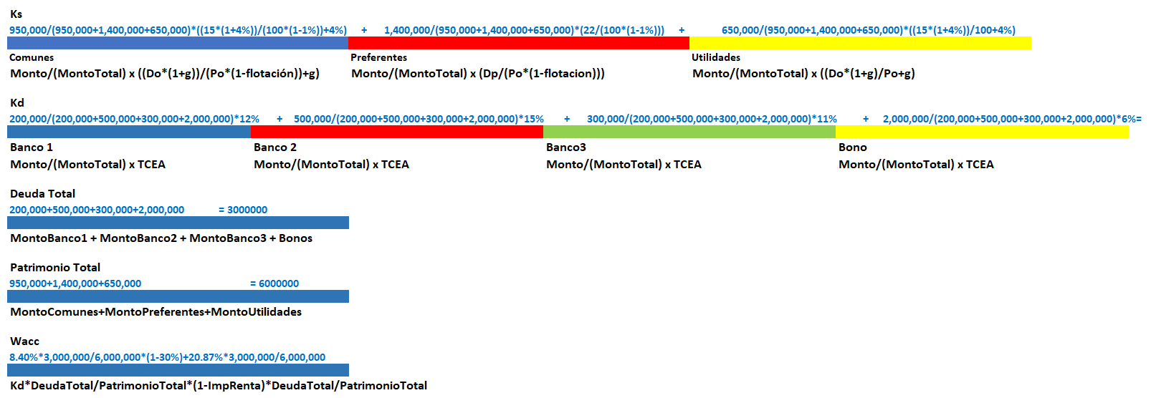
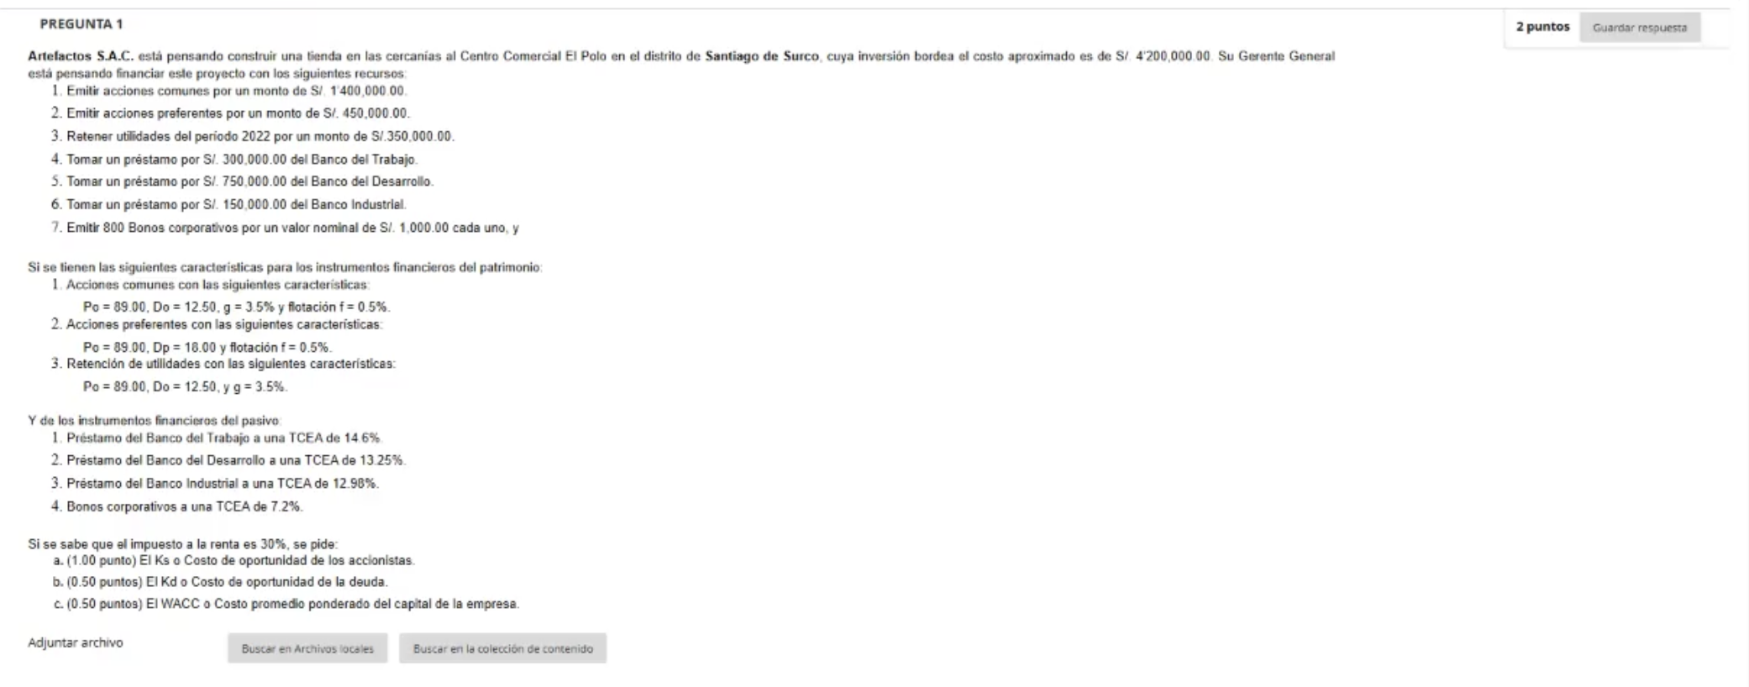
ESTRUCTURACION DE CAPITAL Y WACC |  |  |  |  | ACCIONES COMUNES

Impuesto a la renta | 30.00% |  |  |  | Do | 12.50 | Ultimo dividendo
 |  |  |  |  | Po | 89.00 | Precio de la acción
DEUDA => Kd | Monto | Wd% (Monto/MontoTotal) | Kd o TCEA | Kd*Wd% | Flotación | 0.50% | Costo de flotación
Bco Trabajo | 300,000.00 | 15.000% | 14.60% | 2.190% | g | 3.50% | Tasa de crecimiento
Bco Desarrollo | 750,000.00 | 37.500% | 13.25% | 4.969% | Ksac | 18.10956% | Ks = D0 * ( 1 + g ) / ( P0 * ( 1 - f ) ) + g
Bco Industrial | 150,000.00 | 7.500% | 12.98% | 0.973%
Bonos | 800,000.00 | 40.000% | 7.20% | 2.880% | ACCIONES PREFERENTES
 | 2,000,000.00 | 47.619% | Kd prom. (SUMA)= | 11.01225%
 |  |  |  |  | Dp | 18.00 | Dividendo de acciones preferentes
PATRIMONIO => Ks | Monto | Ws%(Monto/MontoTotal) | Ks | Ks*Ws% | Po | 89.00 | Precio de la acción
Acciones comunes | 1,400,000.00 | 63.636% | 18.110% | 11.524% | Flotación | 0.50% | Costo de flotación
Acciones preferentes | 450,000.00 | 20.455% | 20.326% | 4.158% | Ksap | 20.32635% | Ks = Dp / ( P0 * ( 1 - f ) )
Utilidades retenidas | 350,000.00 | 15.909% | 18.037% | 2.869%
 | 2,200,000.00 | 52.381% | Ks prom. (SUMA)= | 18.55138% | RETENCIÓN DE UTILIDADES

Total Empresa | 4,200,000.00 | 100.000% | WACC = | 13.38814% | Do | 12.50 | Ultimo dividendo
 |  |  |  |  | Po | 89.00 | Precio de la acción
 |  |  |  |  | g | 3.50% | Tasa de crecimiento
WACC= | KdProm * Wd% * (1-ImpRenta) + KsProm * Ws% |  |  |  | Ksur | 18.03652% | Ks = D0 * ( 1 + g ) / P0 + g

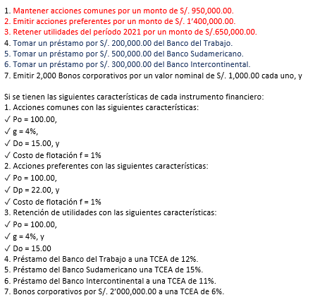
ESTRUCTURACION DE CAPITAL Y WACC |  |  |  |  | ACCIONES COMUNES

Impuesto a la renta | 30.00% |  |  |  | Do | 15.00
 |  |  |  |  | Po | 100.00
DEUDA => Kd | Monto | Wd% (Monto/MontoTotal) | Kd o TCEA | Kd*Wd% | Flotación | 1.00%
Banco TRABAJO | 200,000.00 | 6.667% | 12.00% | 0.800% | g | 4.00%
Banco SUDA | 500,000.00 | 16.667% | 15.00% | 2.500% | Ksac | 19.75758% | Ks = D0 * ( 1 + g ) / ( P0 * ( 1 - f ) ) + g
Banco INTER | 300,000.00 | 10.000% | 11.00% | 1.100%
Bonos | 2,000,000.00 | 66.667% | 6.00% | 4.000% | ACCIONES PREFERENTES
 | 3,000,000.00 | 50.000% | Kd prom. (SUMA)= | 8.40000%
 |  |  |  |  | Dp | 22.00
PATRIMONIO => Ks | Monto | Ws%(Monto/MontoTotal) | Ks | Ks*Ws% | Po | 100.00
Acciones comunes | 950,000.00 | 31.667% | 19.758% | 6.257% | Flotación | 1.00%
Acciones preferentes | 1,400,000.00 | 46.667% | 22.222% | 10.370% | Ksap | 22.22222% | Ks = Dp / ( P0 * ( 1 - f ) )
Utilidades retenidas | 650,000.00 | 21.667% | 19.600% | 4.247%
 | 3,000,000.00 | 50.000% | Ks prom. (SUMA)= | 20.87360% | RETENCIÓN DE UTILIDADES

Total Empresa | 6,000,000.00 | 100.000% | WACC = | 13.37680% | Do | 15.00
 |  |  |  |  | Po | 100.00
 |  |  |  |  | g | 4.00%
WACC= | KdProm * Wd% * (1-ImpRenta) + KsProm * Ws% |  |  |  | Ksur | 19.60000% | Ks = D0 * ( 1 + g ) / P0 + g

BONO(E)
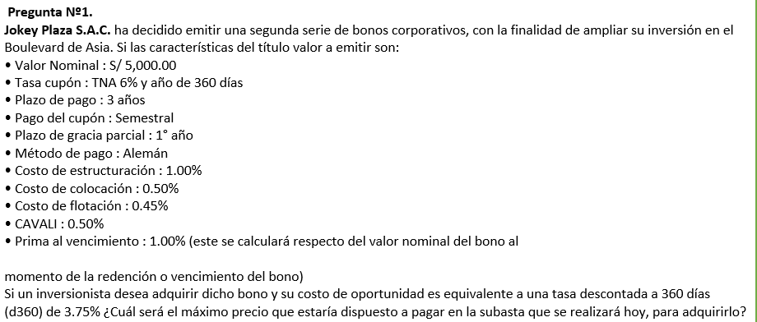
ALEMAN | En el inicial, se divide entre el numero de periodos restantes luego del plazo de gracia

 | TEA | TEP | Inicial | Interes | Cuota
1 | 6% | 3.05% | 5000 | 152.25979 | 152.25979
2 | 6% | 3.05% | 5000 | 152.25979 | 152.25979
3 | 6% | 3.05% | 1250 | 152.25979 | 1402.25979
4 | 6% | 3.05% | 1250 | 114.1948425 | 1364.1948425
5 | 6% | 3.05% | 1250 | 76.129895 | 1326.129895
6 | 6% | 3.05% | 1250 | 5056.4947500% | 1300.5649475

de TEA a TES con descontada = |  |  | 1.93%

precio de bono |  | 5248.8026079
 |  | 152.26/(1+1.93%)+152.26/(1+1.93%)^2+1402.26/(1+1.93)^3+1364.20/(1+1.93%)^4+1326.13/(1+1.93%)^5+1300.57/(1+1.93%)^6

TES=(1+6%/360)^180-1=3.05%
Período 1=3.05%*5,000=152.26
Período 2=3.05%*5,000=152.26
Período 3=5,000/4+3.05%*5,000=1,402.50
Período 4=5,000/4+3.05%*(5,000-5,000/4)=1,364.38
Período 5=5,000/4+3.05%*(5,000-5,000/4*2)=1,326.25
Período 6=5,000/4+3.05%*(5,000-5,000/4*3)+1%*(5,000-5,000/4*3)=1,300.63
COK= Tasa descontada a 360 días (d360) de 3.75% ¿Cuál será el máximo precio
TEA=d%/(1-d%)=3.75%/(1-3.75%)=3.90%
TES=(1+3.90%)^(180/360)-1=1.93%
Precio del bono = 152.26/(1+1.93%)+152.26/(1+1.93%)^2+1,402.50/(1+1.93%)^3+1,364.38/(1+1.93%)^4+1,326.25/(1+1.93%)^5+1,300.63/(1+1.93%)^6

FRANCES
 |  |  |  |  |  |  |  |  | IMPORTANTE |  | IMPORTANTE |  | COLOCAR COSTOS
N° semestres | Tasa nominal anual con capitalización mensual | Tasa cupón (TEP) | Inflación anual proyectada | IP (Inflación periódica) | P.G. | Saldo inicial | Saldo indexado | Interés (Cupón) = Indexado * TasaCup | Cuota | Amortiz. | Saldo final | Prima | Flujo emisor | Flujo bonista
0 |  |  |  |  |  |  |  |  |  |  | 5,000.00 |  | 4,880.00 | -5,045.00
1 | 6.00% | 3.04% | 0.00% | 0.00% | P | 5,000.00 | 5,000.00 | -151.89 | -151.89 | 0.00 | 5,000.00 |  | -151.89 | 151.89
2 | 6.00% | 3.04% | 0.00% | 0.00% | P | 5,000.00 | 5,000.00 | -151.89 | -151.89 | 0.00 | 5,000.00 |  | -151.89 | 151.89
3 | 6.00% | 3.04% | 0.00% | 0.00% | S | 5,000.00 | 5,000.00 | -151.89 | -1,346.35 | -1,194.46 | 3,805.54 |  | -1,346.35 | 1,346.35
4 | 6.00% | 3.04% | 0.00% | 0.00% | S | 3,805.54 | 3,805.54 | -115.60 | -1,346.35 | -1,230.75 | 2,574.79 |  | -1,346.35 | 1,346.35
5 | 6.00% | 3.04% | 0.00% | 0.00% | S | 2,574.79 | 2,574.79 | -78.22 | -1,346.35 | -1,268.13 | 1,306.66 |  | -1,346.35 | 1,346.35
6 | 6.00% | 3.04% | 0.00% | 0.00% | S | 1,306.66 | 1,306.66 | -39.69 | -1,346.35 | -1,306.66 | 0.00 | -13.07 | -1,359.42 | 1,359.42

Tasa de interés mercado (TES) | 2.04%
Precio del bono | 5,224.95

Formula a mano: | 5224.9484936

WACC
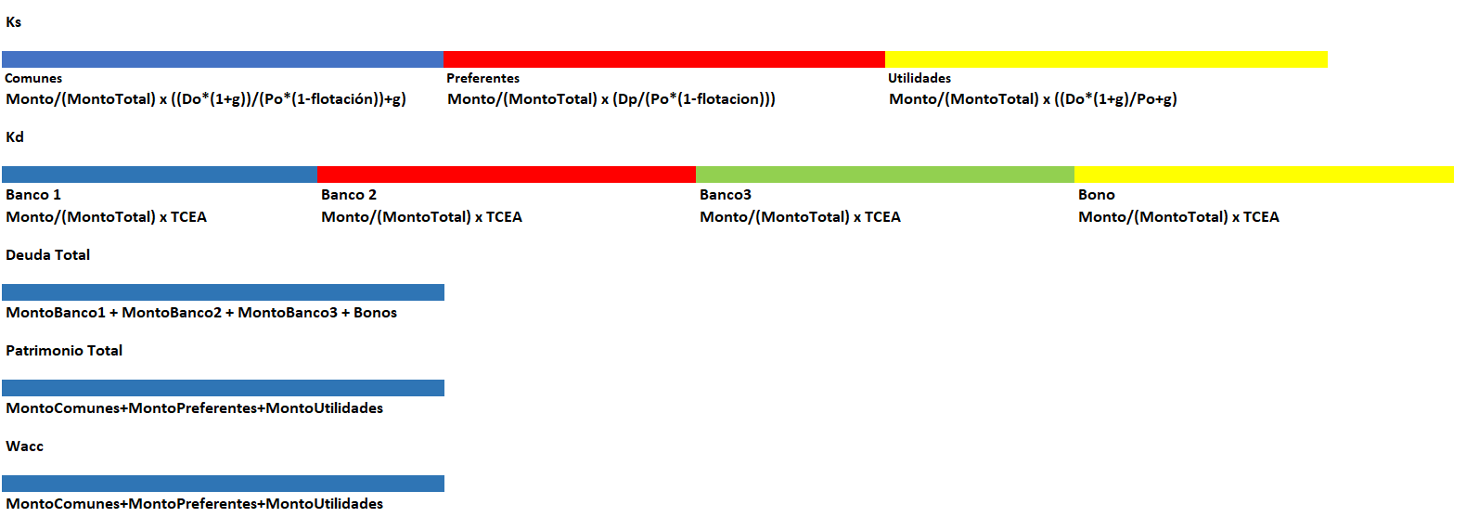
ESTRUCTURACION DE CAPITAL Y WACC |  |  |  |  | ACCIONES COMUNES

Impuesto a la renta |  |  |  |  | Do
 |  |  |  |  | Po
DEUDA => Kd | Monto | Wd% (Monto/MontoTotal) | Kd o TCEA | Kd*Wd% | Flotación
Banco |  | #DIV/0! |  | #DIV/0! | g
Banco |  | #DIV/0! |  | #DIV/0! | Ksac | #DIV/0! | Ks = D0 * ( 1 + g ) / ( P0 * ( 1 - f ) ) + g
Banco |  | #DIV/0! |  | #DIV/0!
Bonos |  | #DIV/0! |  | #DIV/0! | ACCIONES PREFERENTES
 | - | #DIV/0! | Kd prom. (SUMA)= | #DIV/0!
 |  |  |  |  | Dp
PATRIMONIO => Ks | Monto | Ws%(Monto/MontoTotal) | Ks | Ks*Ws% | Po
Acciones comunes |  | #DIV/0! | #DIV/0! | #DIV/0! | Flotación
Acciones preferentes |  | #DIV/0! | #DIV/0! | #DIV/0! | Ksap | #DIV/0! | Ks = Dp / ( P0 * ( 1 - f ) )
Utilidades retenidas |  | #DIV/0! | #DIV/0! | #DIV/0!
 | - | #DIV/0! | Ks prom. (SUMA)= | #DIV/0! | RETENCIÓN DE UTILIDADES

Total Empresa | - | #DIV/0! | WACC = | #DIV/0! | Do
 |  |  |  |  | Po
 |  |  |  |  | g
WACC= | KdProm * Wd% * (1-ImpRenta) + KsProm * Ws% |  |  |  | Ksur | #DIV/0! | Ks = D0 * ( 1 + g ) / P0 + g

VAC, CAUE, CC, MCM
EJM 7: VAC Y CAUE
 |  | TASA:
Solución

Equipo 1 | 0 | 1 | 2 | 3 | 4 | años
Inversión

Valor de salvamento
Total flujos | 0 | 0 | 0 | 0 | 0

Con fórmula excel:
VAC | 0
CAUE | 0

Con calculadora:
VAC
CAUE

Equipo 2 | 0 | 1 | 2 | 3 | 4 | 5 | 6 | 7
Inversión

Valor de salvamento
Total flujos | 0 | 0 | 0 | 0 | 0 | 0 | 0 | 0

Con fórmula excel:
VAC | 0
CAUE | 0

Con calculadora:
VAC
CAUE

EJM 3: MCM
La construcción de un vívero municipal tiene las siguientes posibilidades:
Posibilidad 1: inversión de S/ 12,000 y tiempo de vida útil 3 años.
Posibilidad 2: inversión inicial de S/ 20,000, tiempo vida útil 7 años y renovación de la inversión por S/ 10,000.
Si la tasa de rendimiento es de 32% TEA, ¿cuál es la posiblidad más económica?

Solución

3-7 | 3
1-7 | 7
1-1 |  | TASA=
 |  | MCM =

Posibilidad 1 | 0 | 1 | 2 | 3 | 4 | 5 | 6 | 7 | 8 | 9 | 10 | 11 | 12 | 13 | 14 | 15 | 16 | 17 | 18 | 19 | 20 | 21
Inversión |  |  |  |  |  |  |  |  |  |  |  |  |  |  |  |  |  |  |  |  | 0
Total flujos | 0 | 0 | 0 | 0 | 0 | 0 | 0 | 0 | 0 | 0 | 0 | 0 | 0 | 0 | 0 | 0 | 0 | 0 | 0 | 0 | 0 | 0

Con fórmula excel:
VAC | 0

Con calculadora:
TE (3 años) | 0.00% | TEA a una TE período de 3 años.
VAC

Posibilidad 2 | 0 | 1 | 2 | 3 | 4 | 5 | 6 | 7 | 8 | 9 | 10 | 11 | 12 | 13 | 14 | 15 | 16 | 17 | 18 | 19 | 20 | 21
Inversión
Total flujos | 0 | 0 | 0 | 0 | 0 | 0 | 0 | 0 | 0 | 0 | 0 | 0 | 0 | 0 | 0 | 0 | 0 | 0 | 0 | 0 | 0 | 0

Con fórmula excel:
VAC | 0

Con calculadora:
TE (7 años) | 0.00% | TEA a una TE período de 7 años.
VAC

CC

0 | 1 | 2 | 3 | 4 | 5 | 6 | 7 | 8 | 9 | 10 | … | 15 | … | 25 |  | TASA=

TEA(10) | 0.00%
CC

